กม.33+527
 | โครงการสอบเทียบอาคารชลประทาน
 | สำนักบริหารจัดการน้ำและอุทกวิทยา กรมชลประทาน
 | (งบประมาณเงินทุนหมุนเวียนเพื่อการชลประทาน ปี 2558)

1 | ข้อมูลทางกายภาพ
 | 1.1 ข้อมูลระบบส่งน้ำที่ตั้งของอาคาร
 | - ข้อมูลทั่วไปของอาคาร |  | อาคารรางเทอัดน้ำ |  |  |  | อาคาร
 | - โครงการ |  | โครงการส่งน้ำและบำรุงรักษา แม่ลาว
 | - ตำแหน่งที่ตั้ง กม. |  | 33+527 |  |  |  | คลองสายใหญ่
 | อำเภอ |  | พาน |  |  |  | จังหวัด | เชียงราย
 | - พิกัด |  | N 19º27'57.1'' |  | E 099º37'13.4''
 | - ลักษณะคลอง |  | ÿ คลองดิน |  | ÿ คลองดาดคอนกรีต

 | 1.2 ข้อมูลอาคาร
 | - ชื่ออาคาร
 | - ประเภทบาน ÿ ประตูระบายน้ำบานตรง (Sluice gate) |  |  |  |  | 2 | บาน
 |  |  | ขนาดบาน | กว้าง |  | 2.40 | เมตร
 |  |  |  | สูง |  | 2.50 | เมตร
 | - ระดับพื้น Inlet |  |  |  |  | - | เมตร (ร.ท.ก.)
 | - ระดับพื้น Outlet |  |  |  |  | - | เมตร (ร.ท.ก.)
 | - ระดับพื้นธรณีอาคาร |  |  |  |  | 0.00 | เมตร (ร.ส.ม.)
 | - ปริมาณน้ำไหลผ่านสูงสุด |  |  |  |  | - | ลูกบาศก์เมตร/วินาที
 | - รัศมีความโค้งของบาน (สำหรับบานโค้ง) |  |  |  |  | - | เมตร

 | 1.3 รูปภาพอาคารชลประทาน
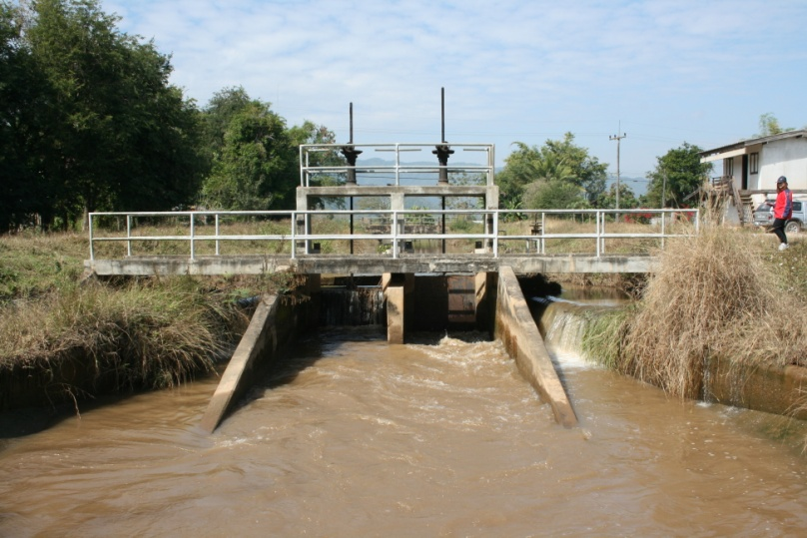

2 | ข้อมูลการสอบเทียบอาคารชลประทาน
 | ÿ ประตูระบายน้ำบานตรง (Sluice gate)
 | ÿ การไหลแบบอิสระ (Free flow)
 | สูตรการคำนวนสอบเทียบอาคาร

 | เมื่อ | Q = ปริมาณน้ำผ่านอาคาร (ลบ.ม./วินาที)
 |  | C = สัมประสิทธิ์ปริมาณน้ำเมื่อการไหลเป็นแบบอิสระ
 |  | L = ความกว้างของช่องประตูระบาย (เมตร)
 |  | Go = การเปิดบาน (เมตร)
 |  | H = ระดับน้ำด้านหน้าประตู - ระดับน้ำด้านท้ายประตู (เมตร)
 |  | g = ความเร่งเนื่องจากแรงโน้มถ่วง (เมตร/วินาที)

ที่ | ระดับน้ำ | ระดับ | H |  | ระยะเปิดบาน | Q | H/Go | Cd
 | ด้านเหนือน้ำ | ธรณี |  |  | (Go)
 | ม.(รทก./รสม.) | ม.(รทก./รสม.) |  |  | ม. | ลบ.ม./วินาที
1 | 1.18 | 0.00 | 1.18 | 4.8034 | 0.10 | 0.184 | 11.760 | 0.080
2 | 1.15 | 0.00 | 1.15 | 4.7501 | 0.20 | 0.311 | 5.750 | 0.068
3 | 1.08 | 0.00 | 1.08 | 4.6032 | 0.30 | 0.451 | 3.600 | 0.068
4 | 0.98 | 0.00 | 0.98 | 4.3849 | 0.40 | 0.589 | 2.450 | 0.070

สอบเทียบอาคาร อาคารรางเทอัดน้ำ กม.33+527 โครงการ ส่งน้ำและบำรุงรักษา แม่ลาว

3 | ข้อมูลการเปิดบานในระดับต่างๆ

ที่ | ระดับน้ำ | ระดับธรณี | H | ระยะเปิดบาน | H/Go | Cd | ปริมาณน้ำไหลผ่าน
 | ด้านเหนือน้ำ |  |  | (Go)
 | ม.(รทก./รสม.) | ม.(รทก./รสม.) |  | ม. |  |  | ลบ.ม./วินาที
1 | 1.18 | 0.00 | 1.18 | 0.10 | 11.760 | 0.050 | 0.1159
2 | 1.15 | 0.00 | 1.15 | 0.20 | 5.750 | 0.058 | 0.2622
3 | 1.08 | 0.00 | 1.08 | 0.30 | 3.600 | 0.060 | 0.3982
4 | 0.98 | 0.00 | 0.98 | 0.40 | 2.450 | 0.061 | 0.5174

หมายเหตุ สามารถนำไปใช้คำนวณในการยกบานระบายที่ระดับต่างๆ โดยป้อนข้อมูลระดับด้านเหนือน้ำและระดับที่ต้องการยกบาน
 | จะสามารถทราบปริมาณน้ำไหลผ่านอาคารได้ (กรอกข้อมูลในช่องว่างเท่านั้น ยกเว้นช่องสีทึบ)

